Use_Case
6.3.2. Thêm thông tin giáo viên 6.3.3. Chỉnh sửa thông tin giáo viên

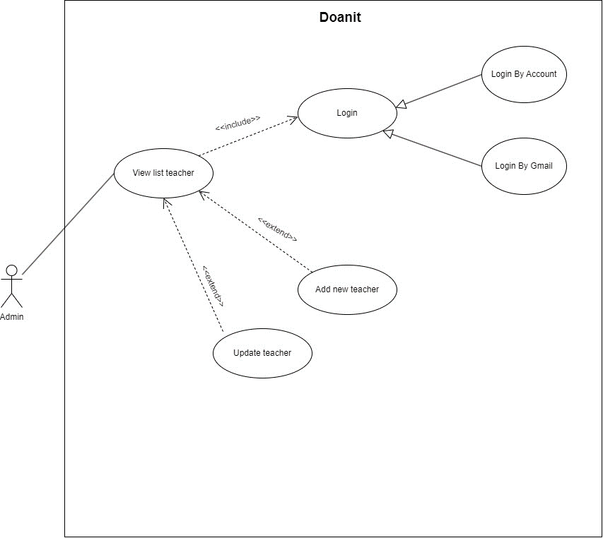
 | #VALUE!

Class_Diagram
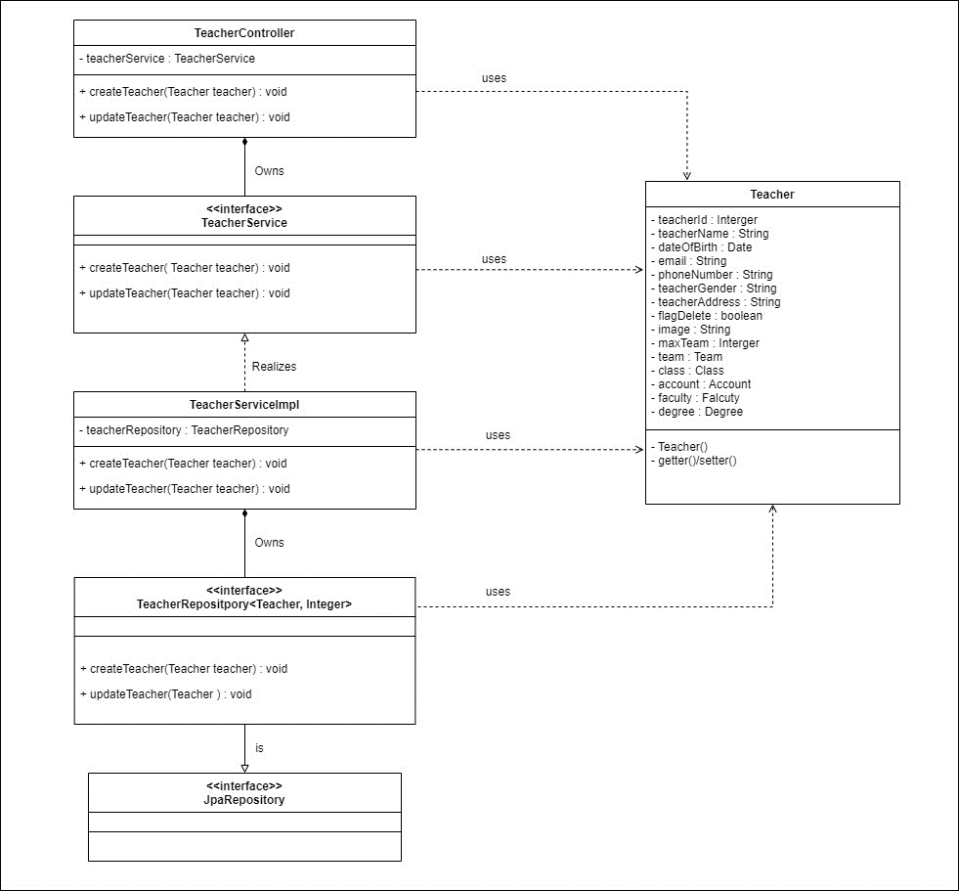
6.3.2. Thêm thông tin giáo viên 6.3.3. Chỉnh sửa thông tin giáo viên

Sequence_Diagram
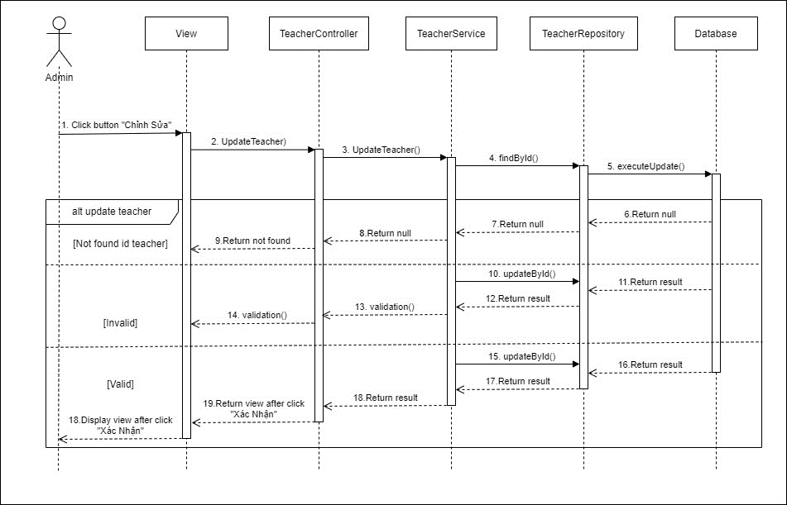
6.3.2. Thêm thông tin giáo viên

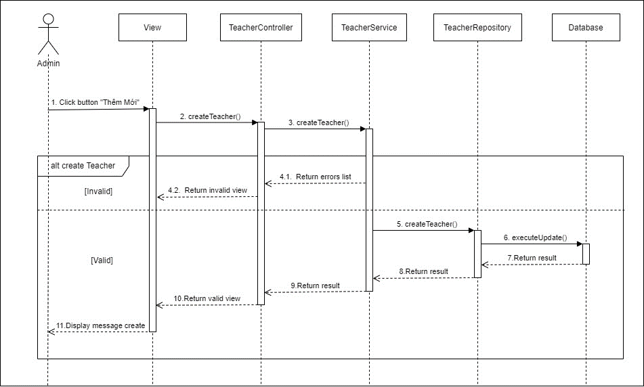

6.3.3. Chỉnh sửa thông tin giáo viên

